Sheet1
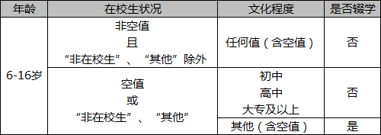
条件
年龄 | 在校状态 | 文化程度
≥6 | 空 | 幼前办
≤16 | 一年级 | 小学
 | 二年级 | 初中
 | 三年级 | 高中
 | 四年级 | 大专及以上
 | 五年级 | 其他
 | 六年级 | 空置
 | 七年级
 | 八年级
 | 九年级
 | 非在校生
 | 其他
Rule |  |  | 结果
all | 4 -- 12 | all | 未辍学
all | 3、13 -- 14 | 4 -- 6 | 未辍学
all | no 4 -- 12 | no 4 -- 6 | 辍学
no all | all | all | 非在校生

TestCase

Sheet2
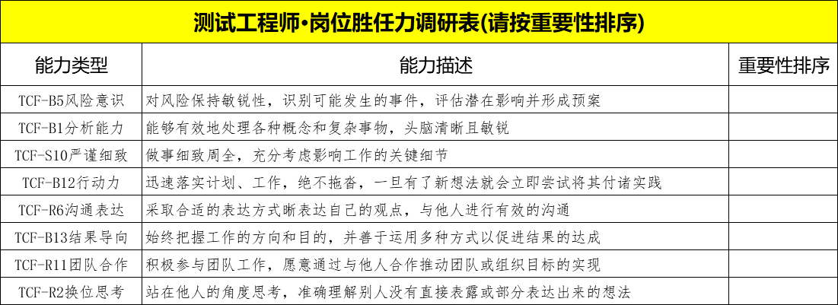

20

12

10

20

10

10

10
8

